2018
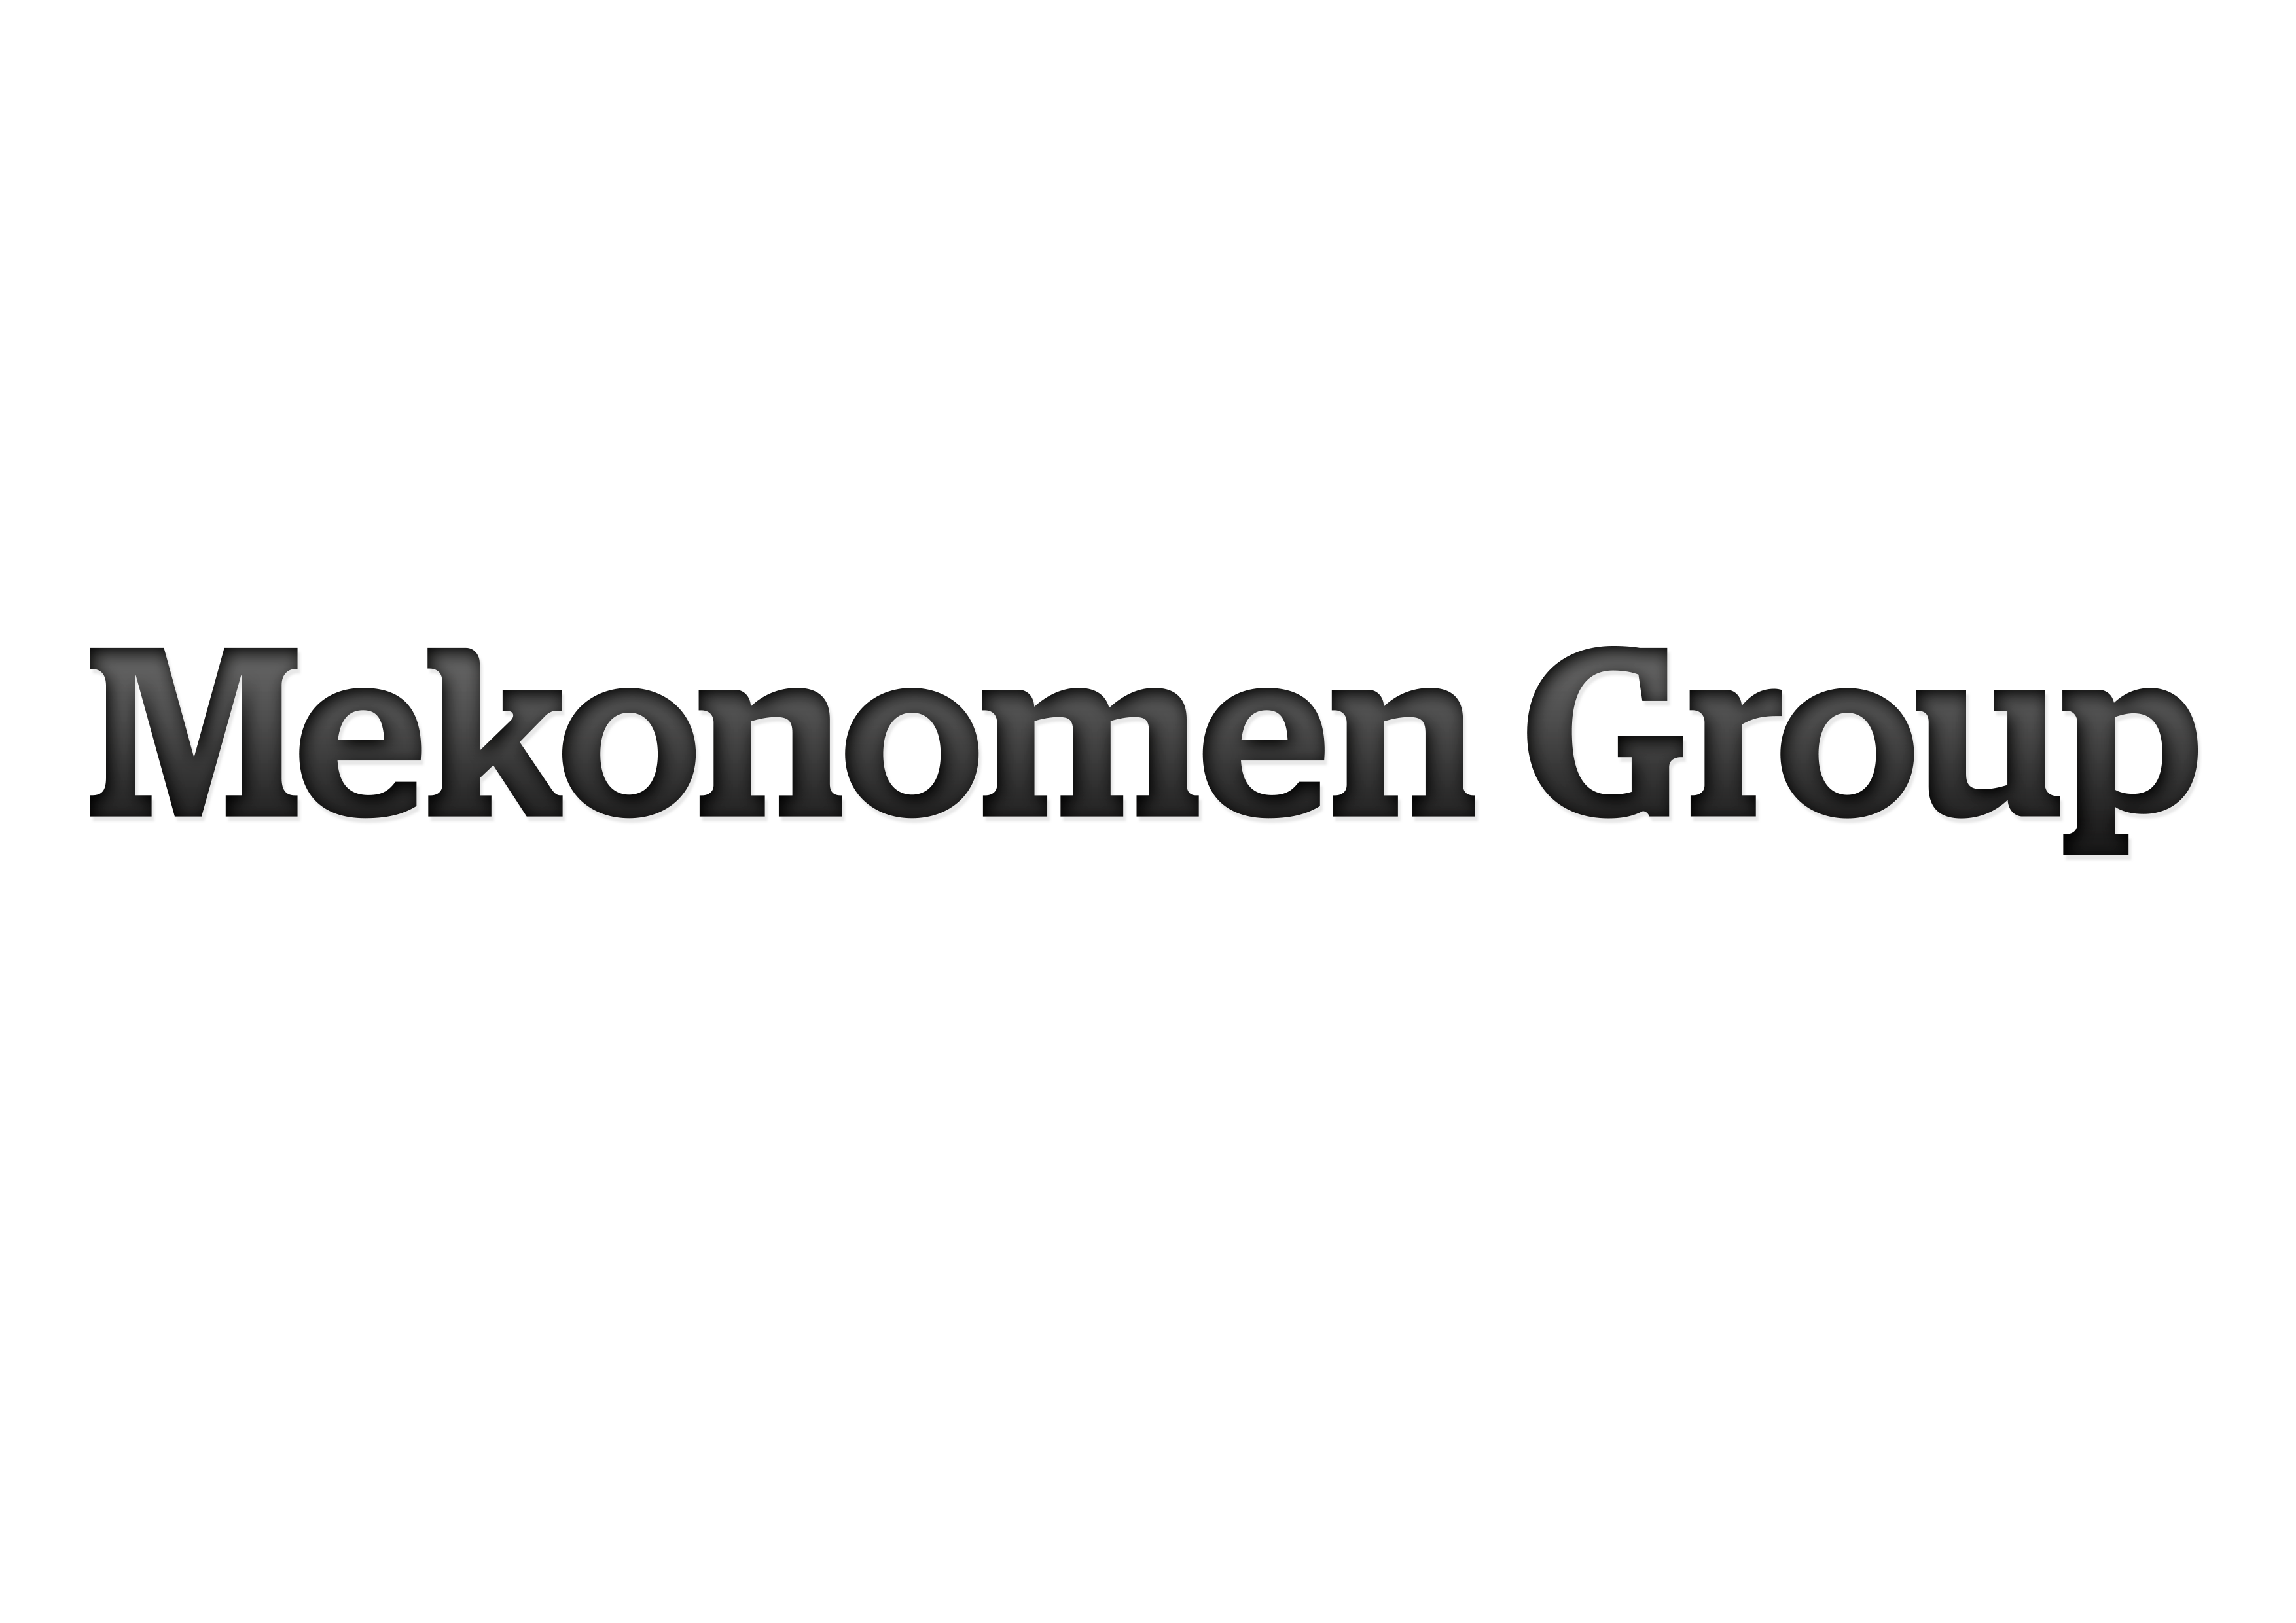

ALTERNATIVA NYCKELTAL
Mekonomen tillämpar från och med delårsrapporten januari - juni 2016 riktlinjerna för alternativa nyckeltal utfärdade av ESMA1). Ett alternativt nyckeltal är
ett finansiellt mått över historisk eller framtida resultatutveckling, finansiell ställning eller kassaflöde som inte är definierat eller specificerat i IFRS. Mekonomen
anser att dessa mått ger värdefull kompletterande information till bolagets ledning, investerare och andra intressenter för att värdera företagets prestation. De
alternativa nyckeltalen är inte alltid jämförbara med mått som används av andra företag eftersom inte alla företag beräknar dessa mått på samma sätt. Dessa ska
därmed ses som ett komplement till mått som definieras enligt IFRS. För definitioner av nyckeltal, se Mekonomen Groups Årsredovisning 2017 sidan 89. För
relevanta avstämningar av de alternativa nyckeltal som inte direkt går att utläsas eller härledas ur de finansiella rapporterna, se nedan. Samtliga presenterade
resultatmått i nedan nyckeltalsavstämningar avser kvarvarande verksamhet, förutom resultat per aktie som beräknas på total verksamhet.
1) The European Securities and Markets Authority.

AVSTÄMNING AV ALTERNATIVA NYCKELTAL

AVKASTNING PÅ EGET KAPITAL |  | 2018 |  |  |  |  | 2017 |  |  |  | 2016 |  |  |  |  | 2015 |  |  |  |  | 2014 |  |  |  |  | 2013
MSEK | Helår | Kv 4 | Kv 3 | Kv 2 | Kv 1 | Helår | Kv 4 | Kv 3 | Kv 2 | Kv 1 | Helår | Kv 4 | Kv 3 | Kv 2 | Kv 1 | Helår | Kv 4 | Kv 3 | Kv 2 | Kv 1 | Helår | Kv 4 | Kv 3 | Kv 2 | Kv 1 | Helår | Kv 4 | Kv 3 | Kv 2 | Kv 1
Periodens resultat (rullande 12 månader) | 268 | 268 | 335 | 339 | 325 | 368 | 368 | 359 | 352 | 345 | 342 | 342 | 352 | 382 | 408 | 430 | 430 | 456 | 480 | 480 | 466 | 466 | 420 | 390 | 380 | 360 | 360 | - | - | -
- Minus Minoritetens andel av periodens resultat (rullande 12 månader) | -8 | -8 | -10 | -9 | -7 | -7 | -7 | -7 | -8 | -8 | -7 | -7 | -6 | -7 | -7 | -8 | -8 | -7 | -7 | -6 | -7 | -7 | -7 | -8 | -8 | -8 | -8 | - | - | -
Periodens resultat exklusive minoritetens andel (rullande 12 månader) | 260 | 260 | 325 | 330 | 318 | 361 | 361 | 352 | 344 | 337 | 335 | 335 | 346 | 375 | 401 | 423 | 423 | 449 | 473 | 473 | 459 | 459 | 413 | 383 | 371 | 352 | 352 | - | - | -
- Dividerat med EGET KAPITAL HÄNFÖRLIGT TILL MODERBOLAGETS
AKTIEÄGARE, genomsnitt senaste fem kvartalen 1) | 2,670 | 2,670 | 2,366 | 2,347 | 2,347 | 2,315 | 2,315 | 2,295 | 2,259 | 2,266 | 2,218 | 2,218 | 2,175 | 2,132 | 2,144 | 2,108 | 2,108 | 2,146 | 2,164 | 2,219 | 2,226 | 2,226 | 2,254 | 2,221 | 2,243 | 2,240 | 2,240 | - | - | -
AVKASTNING PÅ EGET KAPITAL, % | 9.7 | 9.7 | 13.7 | 14.0 | 13.6 | 15.6 | 15.6 | 15.3 | 15.2 | 14.9 | 15.1 | 15.1 | 15.9 | 17.6 | 18.7 | 20.0 | 20.0 | 20.9 | 21.9 | 21.3 | 20.6 | 20.6 | 18.3 | 17.2 | 16.6 | 15.7 | 15.7 | - | - | -

1) EGET KAPITAL HÄNFÖRLIGT TILL |  | 2018 |  |  |  |  | 2017 |  |  |  | 2016 |  |  |  |  | 2015 |  |  |  |  | 2014 |  |  |  |  | 2013 |  |  |  |  | 2012
MODERBOLAGETS AKTIEÄGARE, MSEK | Helår | Kv 4 | Kv 3 | Kv 2 | Kv 1 | Helår | Kv 4 | Kv 3 | Kv 2 | Kv 1 | Helår | Kv 4 | Kv 3 | Kv 2 | Kv 1 | Helår | Kv 4 | Kv 3 | Kv 2 | Kv 1 | Helår | Kv 4 | Kv 3 | Kv 2 | Kv 1 | Helår | Kv 4 | Kv 3 | Kv 2 | Kv 1 | Kv 4
Eget kapital | 3,853 | 3,853 | 2,340 | 2,398 | 2,487 | 2,379 | 2,379 | 2,323 | 2,224 | 2,396 | 2,324 | 2,324 | 2,276 | 2,139 | 2,257 | 2,155 | 2,155 | 2,111 | 2,053 | 2,204 | 2,080 | 2,080 | 2,344 | 2,192 | 2,331 | 2,240 | 2,240 | 2,217 | 2,178 | 2,309 | 2,316
- Minus Minoritetens andel av eget kapital | -25 | -25 | -29 | -18 | -17 | -16 | -16 | -15 | -12 | -15 | -14 | -14 | -13 | -10 | -13 | -12 | -12 | -13 | -10 | -14 | -14 | -14 | -10 | -7 | -14 | -12 | -12 | -13 | -9 | -13 | -13
EGET KAPITAL HÄNFÖRLIGT
TILL MODERBOLAGETS AKTIEÄGARE | 3,828 | 3,828 | 2,311 | 2,380 | 2,469 | 2,363 | 2,363 | 2,308 | 2,212 | 2,381 | 2,311 | 2,311 | 2,263 | 2,129 | 2,244 | 2,143 | 2,143 | 2,098 | 2,043 | 2,190 | 2,066 | 2,066 | 2,334 | 2,185 | 2,318 | 2,228 | 2,228 | 2,204 | 2,168 | 2,297 | 2,303
EGET KAPITAL HÄNFÖRLIGT TILL
MODERBOLAGETS AKTIEÄGARE,
genomsnitt senaste fem kvartalen | 2,670 | 2,670 | 2,366 | 2,347 | 2,347 | 2,315 | 2,315 | 2,295 | 2,259 | 2,266 | 2,218 | 2,218 | 2,175 | 2,132 | 2,144 | 2,108 | 2,108 | 2,146 | 2,164 | 2,219 | 2,226 | 2,226 | 2,254 | 2,221 | 2,243 | 2,240 | 2,240 | 2,227 | 2,207 | 2,097 | 1,946

AVKASTNING PÅ TOTALT KAPITAL |  | 2018 |  |  |  |  | 2017 |  |  |  | 2016 |  |  |  |  | 2015 |  |  |  |  | 2014 |  |  |  |  | 2013
MSEK | Helår | Kv 4 | Kv 3 | Kv 2 | Kv 1 | Helår | Kv 4 | Kv 3 | Kv 2 | Kv 1 | Helår | Kv 4 | Kv 3 | Kv 2 | Kv 1 | Helår | Kv 4 | Kv 3 | Kv 2 | Kv 1 | Helår | Kv 4 | Kv 3 | Kv 2 | Kv 1 | Helår | Kv 4 | Kv 3 | Kv 2 | Kv 1
Resultat efter finansiella poster (rullande 12 månader) | 477 | 477 | 547 | 433 | 420 | 475 | 475 | 460 | 453 | 449 | 446 | 446 | 483 | 524 | 560 | 594 | 594 | 627 | 648 | 641 | 620 | 620 | - | - | - | 489 | 489 | - | - | -
- Plus Räntekostnader (rullande 12 månader) | 53 | 53 | 41 | 30 | 30 | 29 | 29 | 28 | 27 | 27 | 28 | 28 | 29 | 31 | 32 | 33 | 33 | 35 | 37 | 39 | 41 | 41 | - | - | - | 50 | 50 | - | - | -
Resultat efter finansnetto plus räntekostnader (rullande 12 månader) | 530 | 530 | 587 | 463 | 449 | 504 | 504 | 488 | 481 | 476 | 475 | 475 | 513 | 555 | 592 | 627 | 627 | 662 | 685 | 680 | 660 | 660 | - | - | - | 538 | 538 | - | - | -
- Dividerat med BALANSOMSLUTNING, genomsnitt senaste fem kvartalen 2) | 7,787 | 7,787 | 6,732 | 5,603 | 5,549 | 5,518 | 5,518 | 5,500 | 5,479 | 5,463 | 5,430 | 5,430 | 5,424 | 5,410 | 5,439 | 5,438 | 5,438 | 5,492 | 5,523 | 5,571 | 5,535 | 5,535 | - | - | - | 5,558 | 5,558 | - | - | -
AVKASTNING PÅ TOTALT KAPITAL, % | 6.8 | 6.8 | 8.7 | 8.3 | 8.1 | 9.1 | 9.1 | 8.9 | 8.8 | 8.7 | 8.7 | 8.7 | 9.4 | 10.3 | 10.9 | 11.5 | 11.5 | 12.1 | 12.4 | 12.2 | 11.9 | 11.9 | - | - | - | 9.7 | 9.7 | - | - | -

2) BALANSOMSLUTNING |  | 2018 |  |  |  |  | 2017 |  |  |  | 2016 |  |  |  |  | 2015 |  |  |  |  | 2014 |  |  |  |  | 2013 |  |  |  |  | 2012
MSEK | Helår | Kv 4 | Kv 3 | Kv 2 | Kv 1 | Helår | Kv 4 | Kv 3 | Kv 2 | Kv 1 | Helår | Kv 4 | Kv 3 | Kv 2 | Kv 1 | Helår | Kv 4 | Kv 3 | Kv 2 | Kv 1 | Helår | Kv 4 | Kv 3 | Kv 2 | Kv 1 | Helår | Kv 4 | Kv 3 | Kv 2 | Kv 1 | Kv 4
Balansomslutning | 10,863 | 10,863 | 11,111 | 5,798 | 5,608 | 5,554 | 5,554 | 5,590 | 5,465 | 5,528 | 5,452 | 5,452 | 5,466 | 5,481 | 5,387 | 5,361 | 5,361 | 5,426 | 5,392 | 5,627 | 5,384 | 5,384 | 5,631 | 5,580 | 5,634 | 5,444 | 5,444 | 5,436 | 5,535 | 5,667 | 5,708
BALANSOMSLUTNING,
genomsnitt senaste fem kvartalen | 7,787 | 7,787 | 6,732 | 5,603 | 5,549 | 5,518 | 5,518 | 5,500 | 5,479 | 5,463 | 5,430 | 5,430 | 5,424 | 5,410 | 5,439 | 5,438 | 5,438 | 5,492 | 5,523 | 5,571 | 5,535 | 5,535 | 5,545 | 5,526 | 5,543 | 5,558 | 5,558 | 5,606 | 5,654 | 5,187 | 4,664

AVKASTNING PÅ SYSSELSATT KAPITAL |  | 2018 |  |  |  |  | 2017 |  |  |  | 2016 |  |  |  |  | 2015 |  |  |  |  | 2014 |  |  |  |  | 2013
MSEK | Helår | Kv 4 | Kv 3 | Kv 2 | Kv 1 | Helår | Kv 4 | Kv 3 | Kv 2 | Kv 1 | Helår | Kv 4 | Kv 3 | Kv 2 | Kv 1 | Helår | Kv 4 | Kv 3 | Kv 2 | Kv 1 | Helår | Kv 4 | Kv 3 | Kv 2 | Kv 1 | Helår | Kv 4 | Kv 3 | Kv 2 | Kv 1
Resultat efter finansiella poster (rullande 12 månader) | 477 | 477 | 547 | 433 | 420 | 475 | 475 | 460 | 453 | 449 | 446 | 446 | 483 | 524 | 560 | 594 | 594 | 627 | 648 | 641 | 620 | 620 | - | - | - | 489 | 489 | - | - | -
- Plus Räntekostnader (rullande 12 månader) | 53 | 53 | 41 | 30 | 30 | 29 | 29 | 28 | 27 | 27 | 28 | 28 | 29 | 31 | 32 | 33 | 33 | 35 | 37 | 39 | 41 | 41 | - | - | - | 50 | 50 | - | - | -
Resultat efter finansnetto plus räntekostnader (rullande 12 månader) | 530 | 530 | 587 | 463 | 449 | 504 | 504 | 488 | 481 | 476 | 475 | 475 | 513 | 555 | 592 | 627 | 627 | 662 | 685 | 680 | 660 | 660 | - | - | - | 538 | 538 | - | - | -
- Dividerat med SYSSELSATT KAPITAL, genomsnitt senaste fem kvartalen 3) | 5,809 | 5,809 | 5,007 | 4,167 | 4,146 | 4,117 | 4,117 | 4,119 | 4,119 | 4,122 | 4,107 | 4,107 | 4,122 | 4,136 | 4,165 | 4,134 | 4,134 | 4,180 | 4,216 | 4,256 | 4,232 | 4,232 | - | - | - | 4,284 | 4,284 | - | - | -
AVKASTNING PÅ SYSSELSATT KAPITAL, % | 9.1 | 9.1 | 11.7 | 11.1 | 10.8 | 12.2 | 12.2 | 11.9 | 11.7 | 11.6 | 11.6 | 11.6 | 12.4 | 13.4 | 14.2 | 15.2 | 15.2 | 15.8 | 16.2 | 16.0 | 15.6 | 15.6 | - | - | - | 12.6 | 12.6 | - | - | -

3) SYSSELSATT KAPITAL |  | 2018 |  |  |  |  | 2017 |  |  |  | 2016 |  |  |  |  | 2015 |  |  |  |  | 2014 |  |  |  |  | 2013 |  |  |  |  | 2012
MSEK | Helår | Kv 4 | Kv 3 | Kv 2 | Kv 1 | Helår | Kv 4 | Kv 3 | Kv 2 | Kv 1 | Helår | Kv 4 | Kv 3 | Kv 2 | Kv 1 | Helår | Kv 4 | Kv 3 | Kv 2 | Kv 1 | Helår | Kv 4 | Kv 3 | Kv 2 | Kv 1 | Helår | Kv 4 | Kv 3 | Kv 2 | Kv 1 | Kv 4
Balansomslutning | 10,863 | 10,863 | 11,111 | 5,798 | 5,608 | 5,554 | 5,554 | 5,590 | 5,465 | 5,528 | 5,452 | 5,452 | 5,466 | 5,481 | 5,387 | 5,361 | 5,361 | 5,426 | 5,392 | 5,627 | 5,384 | 5,384 | 5,631 | 5,580 | 5,634 | 5,444 | 5,444 | 5,436 | 5,535 | 5,667 | 5,708
- Minus Uppskjutna skatteskulder | -474 | -474 | -449 | -147 | -157 | -168 | -168 | -142 | -149 | -155 | -163 | -163 | -142 | -148 | -158 | -169 | -169 | -149 | -156 | -160 | -168 | -168 | -189 | -201 | -208 | -211 | -211 | -221 | -226 | -230 | -230
- Minus Långfristiga skulder, icke räntebärande | -20 | -20 | -13 | -11 | -16 | -18 | -18 | -35 | -35 | -32 | -24 | -24 | -25 | -25 | -9 | -8 | -8 | -4 | -3 | -3 | -3 | -3 | -1 | -1 | -1 | -1 | -1 | -3 | -3 | -6 | -10
- Minus Kortfristiga skulder, icke räntebärande | -2,203 | -2,203 | -2,334 | -1,370 | -1,228 | -1,280 | -1,280 | -1,259 | -1,162 | -1,178 | -1,199 | -1,199 | -1,205 | -1,154 | -1,087 | -1,099 | -1,099 | -1,131 | -1,068 | -1,167 | -1,234 | -1,234 | -1,129 | -1,055 | -1,056 | -1,056 | -1,056 | -1,018 | -1,065 | -1,052 | -1,037
SYSSELSATT KAPITAL | 8,166 | 8,166 | 8,316 | 4,271 | 4,207 | 4,087 | 4,087 | 4,153 | 4,119 | 4,162 | 4,066 | 4,066 | 4,094 | 4,155 | 4,133 | 4,086 | 4,086 | 4,143 | 4,165 | 4,297 | 3,980 | 3,980 | 4,312 | 4,323 | 4,369 | 4,176 | 4,176 | 4,193 | 4,240 | 4,379 | 4,432
SYSSELSATT KAPITAL,
genomsnitt senaste fem kvartalen | 5,809 | 5,809 | 5,007 | 4,167 | 4,146 | 4,117 | 4,117 | 4,119 | 4,119 | 4,122 | 4,107 | 4,107 | 4,122 | 4,136 | 4,165 | 4,134 | 4,134 | 4,180 | 4,216 | 4,256 | 4,232 | 4,232 | 4,275 | 4,261 | 4,272 | 4,284 | 4,284 | 4,317 | 4,348 | 3,973 | 3,538

BRUTTOMARGINAL |  | 2018 |  |  |  |  | 2017 |  |  |  | 2016 |  |  |  |  | 2015 |  |  |  |  | 2014 |  |  |  |  | 2013
MSEK | Helår | Kv 4 | Kv 3 | Kv 2 | Kv 1 | Helår | Kv 4 | Kv 3 | Kv 2*) | Kv 1 | Helår | Kv 4 | Kv 3 | Kv 2 | Kv 1 | Helår | Kv 4 | Kv 3 | Kv 2 | Kv 1 | Helår | Kv 4 | Kv 3 | Kv 2 | Kv 1 | Helår | Kv 4 | Kv 3 | Kv 2 | Kv 1
Nettoomsättning | 7,779 | 2,864 | 1,850 | 1,633 | 1,432 | 5,850 | 1,467 | 1,372 | 1,529 | 1,482 | 5,786 | 1,466 | 1,392 | 1,537 | 1,391 | 5,624 | 1,415 | 1,374 | 1,489 | 1,346 | 5,262 | - | - | - | - | 5,129 | - | - | - | -
- Minus Handelsvaror | -3,901 | -1,604 | -900 | -724 | -673 | -2,654 | -658 | -626 | -683 | -688 | -2,686 | -703 | -633 | -713 | -637 | -2,529 | -648 | -607 | -675 | -599 | -2,337 | - | - | - | - | -2,275 | - | - | - | -
Summa | 3,878 | 1,260 | 950 | 909 | 760 | 3,196 | 809 | 747 | 846 | 794 | 3,100 | 763 | 758 | 824 | 755 | 3,095 | 767 | 767 | 814 | 747 | 2,925 | - | - | - | - | 2,854 | - | - | - | -
...

